Prueba exploratoria
ID Issue | Git Lab Issues | Estado | Fecha de Ejecución | ID Defecto | Comentarios | Retest | Fecha de retest
PE-01 | 16 | Passed | 2022-06-04 | - | Se verifica que la ruta para el home y para cada producto sean amigables para el usuario | - | -
PE-02 | 18 | Failed | 2022-06-04 |  | Se verifica que la información de los productos al seleccionar uno sea accedida desde la base de datos y cómo funciona cuando el servidor no está levantado | Passed | 2022-06-07
PE-03 | 19 | Failed | 2022-06-04 |  | Se verifica que la página de detalles tenga las características diseñadas en el template general | Passed | 2022-06-07
PE-04 | 20 | Passed | 2022-06-04 |  | Se verifica el renderizado de las imágenes dentro de la página detalle | - | -
PE-05 | 32 | Failed | 2022-06-04 |  | Se verifica que los productos que se muestran en el home sean accedidas desde la base de datos y cómo funciona cuando el servidor no está levantado | Passed | 2022-06-07
PE-06 | 36 | Passed | 2022-06-07 |  | Se verifica que al seleccionar una ciudad y cliquear en el botón de búsqueda, se filtren los productos por la ciudad elegida | - | -
PE-07 | 37 | Passed | 2022-06-07 |  | Se verifica que las ciudades en el select del buscador sean obtenidas desde la base de datos | - | -
PE-08 | 38 | Passed | 2022-06-05 |  | Se verifica que las categorías sean accedidas desde la base de datos y cómo funciona cuando el servidor no está levantado | - | -
PE-09 | 40 | Passed | 2022-06-05 |  | Se verifica el bloque con calendario doble de fechas disponibles y botón para acceder a la sección de reservas al ingresar a un producto desde el home | - | -
PE-10 | - | Failed | 7/6/202 | Def - te - 01 | Se lleva adelante una exploración de la webPage simulando navegación de usuario | Passed | 2022-06-08
 |  | Failed | 7/6/202 | Def - te - 02 |  | Passed | 2022-06-08
 |  | Failed | 7/6/202 | Def - te - 03 |  | Passed | 2022-06-08
 |  | Failed | 7/6/202 | Def - te - 04 |  | Passed | 2022-06-08
 |  | Failed | 7/6/202 | Def - te - 05 |  | Passed | 2022-06-10
 |  | Failed | 7/6/202 | Def - te - 06
 |  | Failed | 7/6/202 | Def - te - 07 |  | Passed | 2022-06-10

Desarrollo testing estático
Para validar cada issue, se implementa la revisión como mínimo de dos personas para poder hacer el merge a la branch Develop. Las imágenes a continuación, son un ejemplo de la forma de trabajo en un MR de una issue.
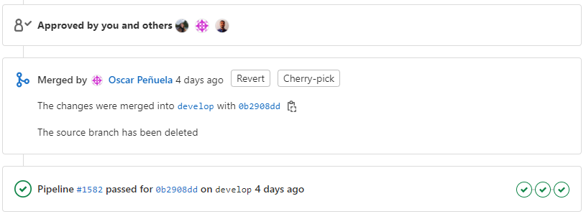
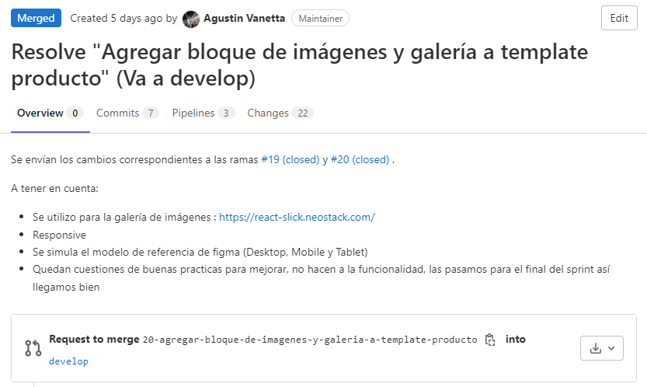

consultar dónde debe renderizar al clickear categorías

